ORDEN PARA FABRICAR
 | NOMBRE DEL PROYECTO: | PO BS103025-C Z BDECO (OFICCE-FITTINGS)
 | NO. COTIZACION=
 | QUIEN COTIZO:
 | CONTACTO CLIENTE:
 | TOTAL $:

Item # | Fabric Name | ESTILO | TIPO | PR, PNL, OSP | % FULLNESS | AREA O CUARTO | ANCHO FINAL | LARGO FINAL | RETORNO | PIN SETTING | STARTING SPACE
 |  |  |  |  |  |  |  |  |  |  |  | NOTAS

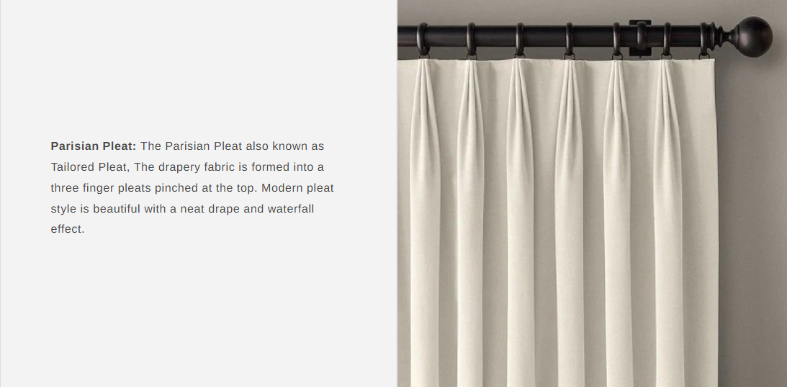
1 | CAROL CROWN TEWEL 54" | PINCH PLEATED | BOL | PR | 250% | WINDOW-A | 72.000 | 110.000 | 6.000 | 0.500 | 4.000 | BOOK PLEAT TACKING ON TOP (2 FINGER) (Steaming Drapery) / no stiffener and Grommet , BATTON HEM 4"
2 | PRASURE ANGEL 118" | PINCH PLEATED | SHEER | PR | 250% | WINDOW-A | 72.000 | 109.500 | 3.000 | 0.500 | 4.000 | BOOK PLEAT TACKING ON TOP (2 FINGER) (Steaming Drapery) / no stiffener and Grommet , BATTON HEM 4"
3
4
5
6
7
8
9
ONLY 2 FINGER PLEATS AND TACKING ON TOP
10

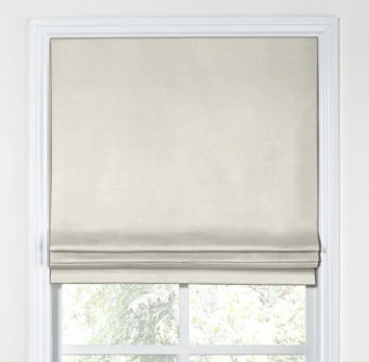
1 | ROMAN SHADE LARGE - STYLE FLAT CORDLESS WITH BLACKUOT 65.5 X 60 (OM)BOL
2 | ROMAN SHADE LARGE - STYLE FLAT CORDLESS WITH BLACKUOT 29.5 X 48 (OM) BOL

FLAT STYLE CORDLESS

